表紙・改定履歴
Webダイレクト販売

画面設計書
Web申込み専用ページメッセージBox画面
G0203

© 2020 Sasuke Financial Lab Inc.

変 更 記 録
版数 REV. | 作成更新日 | 変 更 内 容 | 担 当
01 | 2020-08-28 | 初版 | 小川
02 | 2020-09-04 | 名称変更 ・「申込マイページメッセージBox画面」→「Web申込み専用ページメッセージBox画面」 | 幡司
03 | 2020-09-15 | UI工程初版 | 小川
04 | 2020-11-09 | 連絡参照API追加 | 須永
05 | 2020-11-25 | UIレビュー対応 ▼設計改善 ・重要メッセージのみ表示にチェック時の動きを明記 「重要通知のみ表示」をチェック時は、表示の有無に関わらず、全メッセージを対象に 「要対応」のものを最大5件表示します（6件以上は2ページ目以降） ・画面項目定義書シートのB4「メッセージ_証券番号」の編集説明欄に表示順を記載 ・「ステータス表示リスト」シート追加 | 小川
06 | 2020-12-21 | [アクション項目定義書]シート ・申込参照APIのコール不要のため削除 ・連絡参照APIのレスポンス構造変更によりIFを修正 | 須永
07 | 2021-01-09 | [アクション項目定義書シート] 商品名は申込参照APIではなく、コード一覧から取得するように記載変更（申込参照APIは当画面では呼ばない） ・取得した販売商品コードから、コード一覧の販売商品名を参照し商品名を表示 | 須永
08 | 2021-01-11 | [アクション項目定義書シート] 商品名は申込参照APIではなく、コード一覧から取得するように記載変更（申込参照APIは当画面では呼ばない） →申込単位でのメッセージの場合、申込IDに紐づく証券番号を取得して表示する必要があることから、 申込参照APIをコールする仕様に再修正 →コード一覧ではなく、申込参照APIで商品名称を取得 | 須永
09 | 2021-02-05 | [アクション項目定義書シート] 証券番号+販売商品名を文字リンクするという記載を誤って転記している。 リンクするのはメッセージBox詳細画面のため、記載を削除する。 | 須永

画面概要
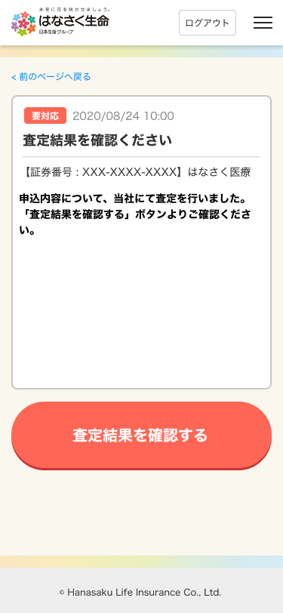
設計説明書 |  |  | システム |  | 画面名 | 画面ID
 |  |  | Webダイレクト販売 |  | Web申込み専用ページメッセージBox画面 | G0203

 | 1 | 画面概要

 |  | 申込者に対しての各メッセージを一覧で表示する画面である。
 |  | 「G0202.Web申込み専用ページトップ画面」から表示で、全メッセージを表示する。

 |  | 通知項目は2ページ目などのページネーションが存在する。

 | 2 | 画面遷移

 |  | G0202.Web申込み専用ページトップ画面 |  | G0203.Web申込み専用ページメッセージBox画面 |  |  | G0204.Web申込み専用ページメッセージBOX詳細画面

画面レイアウト
画面レイアウト | システム | 画面名 |  | 画面ID
 | Webダイレクト販売 | Web申込み専用ページメッセージBox画面 |  | G0203

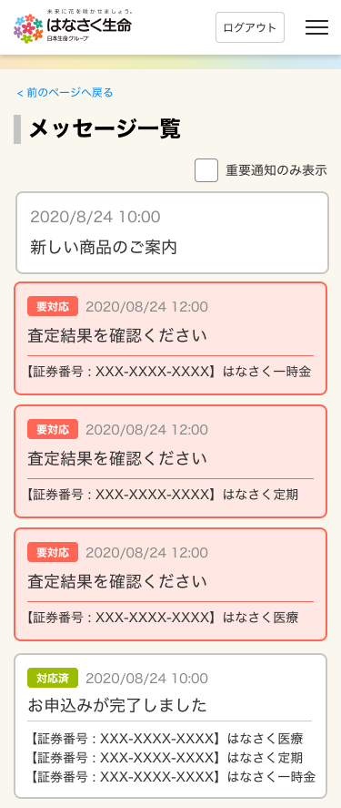

2
3

A
1
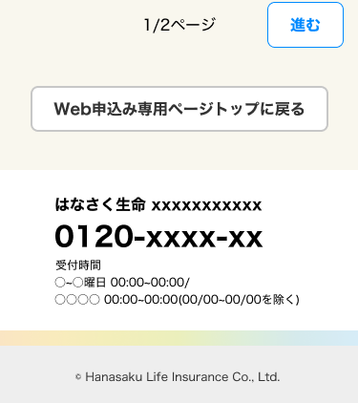
C

D

2
1
1

3
B
4

5

1
 |  |  | ※ページネーションで前ページがある場合[戻る]表示

C

通知レイアウト
画面レイアウト |  |  |  |  | システム |  | 画面名 | 画面ID
 |  |  |  |  | Webダイレクト販売 |  | Web申込み専用ページメッセージBox画面 | G0203

 | 通知レイアウト
 |  | 連絡TBのトピックステータスコードによって「要対応」か通知のみかを判定する
 |  | ※連絡TBで回答済みであれば「対応済み」と表示する

 |  | ・通知のみの場合(通知のみも証券番号が表示される場合もあり)

 |  | ・要対応
 |  |  | 未対応 |  |  | 対応済
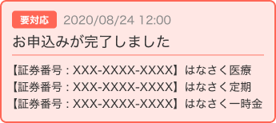
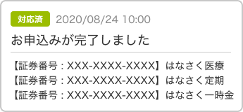

 |  | 表示の紐付け
 |  | No | 表示 | 表示内容
 |  | 1 | 要対応 | 連絡TBのトピックステータスコードで表示有無・対応済みか判断
 |  | 2 | 日付 | 連絡TBの掲載日時を表示
 |  | 3 | タイトル | 連絡TBのメッセージBoxタイトルを表示
 |  | 4 | 証券番号 | 申込参照APIで取得した商品付加IDに紐付いた証券番号を参照
 |  | 5 | 商品名 | 申込参照APIで取得した販売商品コードから商品名を表示

 |  | ※メッセージの内容が収納経路不備・本人確認書類不備の場合は申込単位で証券番号、商品名を複数表示する

